Протокол
 | Регион: | Таймырский
 | Предмет: | Физика
 | Дата проведения: | 2019-10-15
 | Место проведения: | ТМКОУ "Диксонская средяя школа "
Председатель жюри: |  | Низовцева Джамиля Ахмедулловна
№ | Фамилия | Имя | Отчество | Пол | Дата рождения | ОВЗ | Наличие гражданства РФ | Уровень (класс) обучения | Тип диплома (победитель, призёр) | Балл за теорию | Балл за практику | Общий балл | % качества | Учитель-наставник (ФИО полностью)
1 | Огородник | Алексей | Александрович | м | 2005-05-12 | нет | да | 8 | участник | 10.00 | 0.00 | 10.00 | 20.00 | Городечная Ольга Михайловна
2 | Красильникова | Светлана | Александровна | ж | 2002-11-07 | нет | да | 11 | участник | 9.00 | 0.00 | 9.00 | 18.00 | Городечная Ольга Михайловна
3 | Низовцева | Ирина | Евгеньевна | ж | 2002-09-10 | нет | да | 11 | участник | 9.00 | 0.00 | 9.00 | 18.00 | Городечная Ольга Михайловна
4 | Ретинская | Виктория | Ивановна | ж | 2002-05-27 | нет | да | 11 | участник | 6.00 | 0.00 | 6.00 | 12.00 | Городечная Ольга Михайловна
5 | Корюкова | Анастасия | Эдуардовна | ж | 2002-09-13 | нет | да | 11 | участник | 3.00 | 0.00 | 3.00 | 6.00 | Городечная Ольга Михайловна

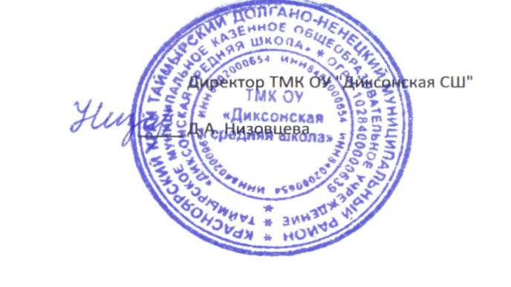

 |  |  |  |  | Директор ТМК ОУ "Диксонская СШ"

 |  |  |  | _____ | Д.А. Низовцева

